Sheet1
Clase | Reto | Solución
¿Qué es la visualización de datos? | ¿Cuál fue el papel de Florence Nightingale en la guerra de Crimea? ¿Cuál fue su aporte en la historia de la visualización de datos? | El papel/aporte de Florence Nightindale en la guerra de Crimea fue que, trabajando como enfermera en el hospital de campaña de Scutari durante la Guerra de Crimea (1853-1856), se dio cuenta de que, si la tasa de mortalidad era de 1.174 por cada 10.000 soldados, 1.023 soldados morían debido a enfermedades infecciosas. A su regreso a Londres, se dedicó a ordenar sus pruebas sobre la mala administración de los hospitales y a reunir estadísticas de mortalidad, con un claro objetivo: demostrar que los soldados fallecían a causa de las deplorables condiciones sanitarias en el hospital. Eran, por tanto, muertes que se podían evitar. Quería convencer al Gobierno británico de la necesidad de realizar reformas higiénicas en los hospitales. Y para ello pensó que la mejor forma era hacerlo gráficamente, porque las tablas de números no son útiles para convencer. Como ella decía, tenía que “lograr a través de los ojos lo que no somos capaces de transmitir a las mentes de los ciudadanos a través de sus oídos insensibles a las palabras”. Y con ese objetivo creó el Diagrama de la Rosa que, posteriormente será conocido en lenguaje matemático como el Diagrama del área polar.
Importancia de la visualización de datos: disminuye la carga cognitiva | ¿Qué es la carga cognitiva? ¿Es normal cambiar de hipótesis o suposiciones después de trabajar con nuestra fuente de datos? ¿Qué grandes visualizaciones de datos han impactado en la historia de la humanidad? | La carga cognitiva, formulada por John Sweller en 1988, es un modelo teórico que sugiere que el aprendizaje es más óptimo cuando las condiciones del mismo están alineadas con la arquitectura cognitiva humana. La idea básica de esta teoría es que cuando tenemos que aprender algo nuevo, no se le puede pedir a nuestro cerebro que se familiarice con este nuevo conocimiento y hacer otros procesos cognitivamente exigentes, sino que debemos ir paso a paso. Primero debemos incorporar este nuevo conocimiento, familiarizarnos con él y después, una vez interiorizado, podremos analizarlo más a fondo. Esta teoría explica que nuestra memoria de trabajo tiene una capacidad limitada. Esta capacidad limitada es la carga cognitiva, que es la cantidad de información que nuestro cerebro puede almacenar al mismo tiempo para usarla de inmediato.
Herramientas para visualizar datos: Excel, Tableau, Power BI, Google Analytics, Google Data Studio | ¿Qué otra herramienta conoces para hacer visualización de datos? ¿Qué herramienta(s) has usado para hacer visualización de datos (detalla tu experiencia)? | Otra herramienta para hacer visualización de datos serían Visme, Infogram, Datapine. He usado principalmente Excel
¿Cómo usar correctamente una gráfica? Ejemplos y usos de visualizaciones | Comenta 3 visualizaciones de datos que te parecieron fantásticas: | 1. Charles Joseph Minard, es una visualización de la marcha de Napoleón a Rusia. De izquierda a derecha se muestra la cantidad de soldados que va disminuyendo (en dorado) conforme pasa el tiempo y se acercan a Rusia. En el panel inferior Minard también esta visualizando la temperatura del día. Minard esta representando 6 dimensiones de sus datos, dichas dimensiones son: Cambio en la cantidad de soldados. La dirección de el ejercito. Locación en un plano bidimensional — (X, Y), o en este caso de locación geográfica, longitud y latitud. Temperatura. Tiempo / fecha. Esta transferencia de información es casi instantánea algo que sería imposible leyendo una tabla de 6 columnas con la misma información en forma de números. 2. Representación de los votos según estados y representación de votos según población. 3. Diagrama de los cambios de los ríos
Buenas prácticas para visualización de datos: user personas, mentiras estadísticas y principios de Gestalt | Da un ejemplo de cada uno de los principios de Gestalt: | 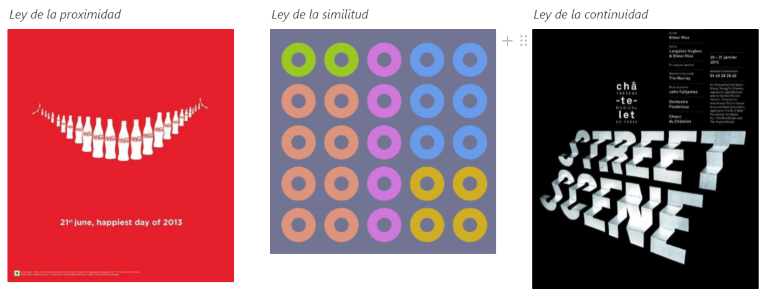
Caso Target: conflictos de ética en la ciencia de datos y Big Data | ¿Crees que es correcto o incorrecto que Target haya utilizado la ciencia de datos para identificar patrones de comportamiento de mujeres embarazadas con el fin de promocionarles productos de bebé? | Creo que es incorrecto porque invadir la privacidad de las personas para vender productos es una práctcia inmoral, en especial usar información privada para manipular las decisiones de compra.

Módulo 2. Elige la gráfica correcta para tus reportes | ¿Cuál es la gráfica correcta para hacer visualización de datos en el caso Google Reservation? | La(s) gráfica correcta sería de barras o líneas ya que permite ver una comparación de cantidad de dos valores
Gráfica de barras | Encuentra un caso de uso correcto de la gráfica de barras y realiza una visualización de ejemplo.
Gráfica de pie | Encuentra un caso de uso correcto de la gráfica de pie y realiza una visualización de ejemplo. | 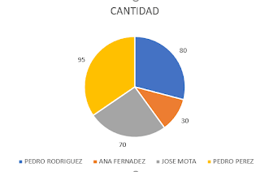
Gráfica de dispersión | Encuentra un caso de uso correcto de la gráfica de dispersión y realiza una visualización de ejemplo. | 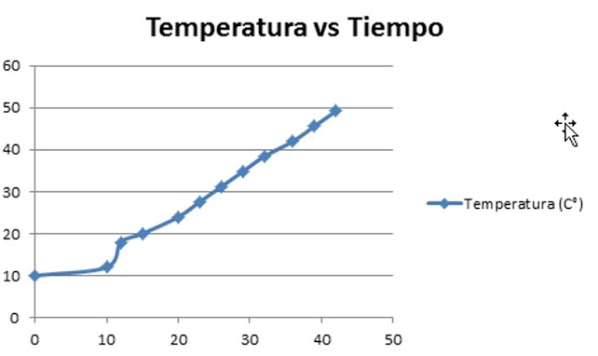
Gráfica de burbujas | Encuentra un caso de uso correcto de la gráfica de burbujas y realiza una visualización de ejemplo. | 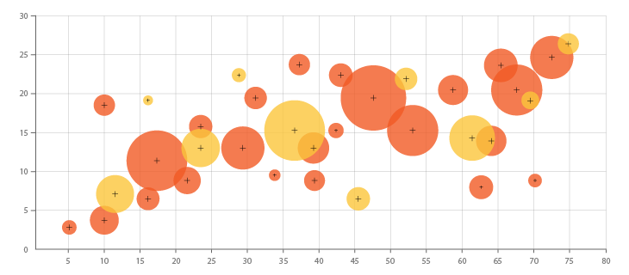
Gráfica de mapas | Encuentra un caso de uso correcto de la gráfica de mapas y realiza una visualización de ejemplo. | 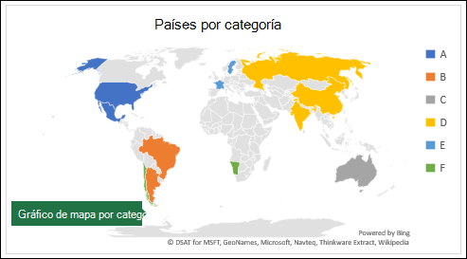
Gráfica de heatmap o mapas de calor | Encuentra un caso de uso correcto de la gráfica de heatmap o mapa de calor y realiza una visualización de ejemplo. | 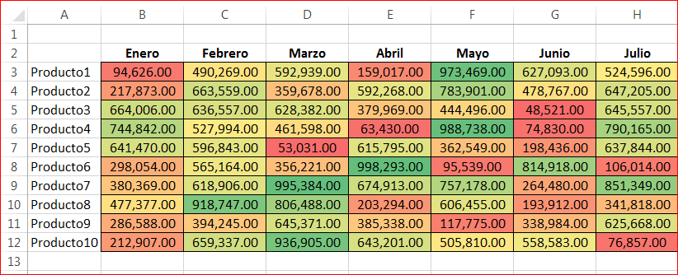
Gráfica de tablas | Encuentra un caso de uso correcto de la gráfica de tablas y realiza una visualización de ejemplo.
Importancia del Storytelling en la visualización de datos | ¿Qué es storytelling? ¿Cómo nos ayuda implementar estrategias de storytelling para hacer visualización de datos? | Storytelling es una técnica que utiliza datos para contar una historia. Es una forma útil de presentar información, lo que significa que se puede utilizar tanto con audiencias internas como externas. Sin embargo, es importante diferenciar la narración de datos de la visualización de datos. La visualización de datos consiste en representar datos de manera gráfica, no necesariamente contar una historia. Las estrategias de storytelling nos ayudan al hacer visualización de datos porque es más fácil absorber información de esa manera, el data storytelling también hace que tus contenidos tengan más vida útil y generen más engagement, ya sea que se compartan en línea o que generen marketing de boca en boca.

¿Cómo afecta la visualización de datos en tu negocio? | Comenta cómo te ayudó o cómo te podría ayudar la visualización de datos para: - Comunicar resultados a la dirección y gerencia de la empresa - Comunicar nuestros objetivos con compañeros y el resto del equipo - Comunicarte a ti mismo la eficiencia y mejora en tus propios objetivos | Toma de decisiones más racional: la visualización de datos puede ayudar a los líderes de las empresas a identificar rápidamente patrones, tendencias y valores atípicos en los datos, lo que les permite tomar decisiones informadas de manera más eficiente. Mejora en la comunicación: la visualización de datos puede ayudar a comunicar de manera efectiva conocimientos de datos complejos a las partes interesadas, independientemente de su formación técnica. Mayor comprensión: al presentar los datos en un formato visualmente atractivo e interactivo, la visualización de datos puede ayudar a las personas a comprender mejor el significado y el contexto de los datos. Descubrimiento de datos mejorado: la visualización de datos puede ayudar a descubrir nuevos conocimientos y conexiones en los datos que podrían haber pasado desapercibidos con los métodos tradicionales de análisis. Mayor eficiencia: la visualización de datos puede ayudar a automatizar el proceso de generación de informes y presentaciones, liberando tiempo y recursos valiosos que se pueden utilizar para otras tareas críticas para el negocio.
Haz exploración de datos | Utilizando la fuente de datos de Super Store Data: - ¿Cuál es la categoría de productos más vendida? - ¿Quién es el cliente que compra más? - ¿En qué Trimestre (Q) se realizan más ventas? | *¿Cuál es la categoría de productos más vendida? El orden de categorías más vendidas, de mayor a menor, es Muebles con 741.999, tecnología con 836.154 y finalmente tecnología con artículos de oficina con 719.047 *¿Quién es el cliente que compra más? Según el registro, el cliente que más compra en la tienda es Sean Miller con 25.043, seguido por Tamara Chand con 19.052 y Raymond Buch con 15.117. * ¿En qué Trimestre (Q) se realizan más ventas? El semestre que más registra ventas es el 4 con $ 875.926, luego el 3 con $ 606.955 y el 2 con $ 369.668
Explora, descubre, pregunta: toma decisiones inteligentes con análisis de datos | ¿Qué descubrimiento o resultado de gran relevancia encontraste analizando la base de datos de Super Store Data? | ...
Caso Walmart: integra visualización de datos y Big Data con inteligencia de negocios | ¿Qué es Business Intelligence? ¿Cómo se relaciona el Business Intelligence con la ciencia y visualización de datos? | Business Intelligence es ... ...

Recolección de datos | ¿Qué base de datos te gustaría analizar como proyecto personal para tu portafolio personal? | ...
Limpieza de datos | ¿Qué herramienta te permite realizar limpieza de datos? | ...
Exploración de datos | ¿Cuáles son los tipos de datos con los que más estás familiarizado? | ...
Creación de gráficas y visualizaciones | ¿Cuáles son los tipos de gráficas correctas para comunicar tus hallazgos sobre Super Store Data? | ...
Generación de reportes con storytelling | ¿Qué son los reportes? Haz un reporte sobre tus hallazgos de Super Store Data. | ...
Define objetivos SMART con KPIs o Key Performance Indicators | Escribe una propuesta de KPIs para: - Tu negocio (general de toda la empresa) - Tu equipo (más específico de tu área) - Ti mismo (uno personal y otro profesional) | 1. 2. 3.

Caso Orbitz: beneficios de una cultura data-driven o basada en datos | ¡Toma el Curso de Tableau: Visualización de Datos para Negocios! | Ok
Continúa aprendiendo Data Science, Business Intelligence y Visualización de Datos | Haz un resumen/lista de todo lo que aprendiste en el Curso de Visualización de Datos para Business Intelligence: | Aprendí que ...

